Custo Filamento
Video explicando a planilha |  | https://youtu.be/AlZiM34PTiA


Modelo |  |  |  |  | PREÇO FINAL (SEM PINTURA)
Produto | Tempo de Impressão |  | Peso Estimado |  | Markup | 2.5
Chapeu Seletor | 5.41 | horas | 39 | g | Lucro total | R$ 13.38

Custo Fixo |  |  | Custos Variavel |  | Valor Final - Cliente | R$ 22.00
Internet | R$ 60.00 |  | Kg do Filamento | R$ 139.90 | Valor Final - Shopee | R$ 31.00 | 20% | R$ 4.00
Assinaturas de softwares | R$ 54.23 |  | Potencia Impressora | 42 | Valor Final - ML | R$ 27.00 | 19%
- |  |  | Custo KWh | 0.97
- |  |  | Embalagem | R$ 0.00
- |  |  | Frete (Frete Gratis) | R$ 0.00 | PREÇO FINAL (COM PINTURA)
- |  |  | Álcool Limpeza | 28.9 | Pintura | Simples |  |  | Células brancas podem ser alteradas
- |  |  | Amortização |  | Markup | 2.5
- |  |  | Creality Halot R6 | R$ 1,500.00 | Lucro total | R$ 50.70 |  |  | Células em Verde são formulas
- |  |  | - |  |  |  |  |  | não digitar a menos que saiba oq está fazendo
- |  |  | - |  | Valor Final - Cliente | R$ 84.00
- |  |  | - |  | Valor Final - Shopee | R$ 105.00 | 20% | R$ 4.00 | Valor Final do Produto
Total Custo Fixo | R$ 114.23 |  | - |  | Valor Final - ML | R$ 100.00 | 19%
 |  |  | Vida Util (Meses) | 24 |  |  |  |  | Caixa para selecionar
Faturamento Previsto | R$ 300.00
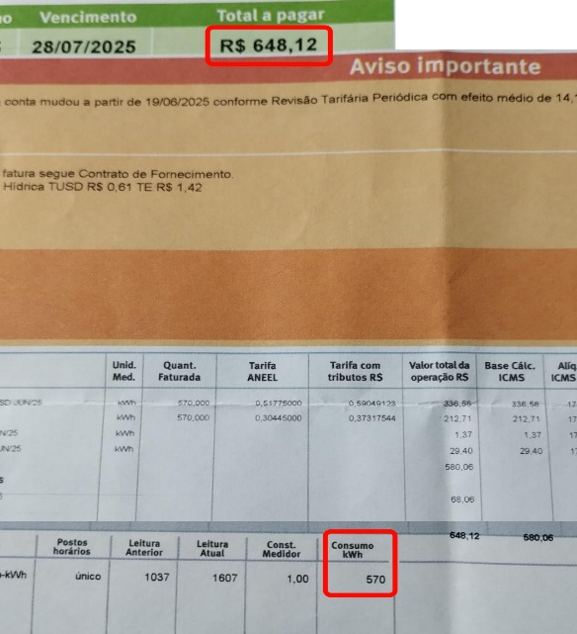
Custo Fixo Dissolvido | 38.08% |  | Total Amortização | 62.50 | Custos Direto do Produto | R$ 5.68
 |  |  |  |  | Custos Indireto do Produto | R$ 2.16
Pintura |  |  |  |  | Percentual de Falhas | R$ 0.78 | 10%
Tinta Acrilica Simples | R$ 2.00
Tinta Acrilica Média | R$ 4.00 |  |  |  | Custo Total do Produto | R$ 8.62
Tinta Acrilica Complexa | R$ 6.00 | Valor Spray | Qtd de peças
Primer | R$ 1.86 | R$ 55.90 | 30
Verniz | R$ 0.81 | R$ 24.34 | 30 |  | Custo Pintura | Simples | R$ 24.67
Mão de Obra Pintura |  |  |  |  | Custo Pintura | Média | R$ 56.67
Simples | 1 | hrs |  |  | Custo Pintura | Complexa | R$ 68.67
Média | 2.5 | hrs
Complexa | 3 | hrs
Custo Hora | R$ 20.00

